基本データ入力シート
大会名 | 令和７年度 第7７回滋賀県クラス別バドミントン選手権大会

① 基本データ（水色の欄）を入力してください。
② 各シートに入り、選手名等（水色の欄）を入力する。
③ 基本シートに戻り、参加数を確認する。
④ 各シート（申し込み書）を印刷し、確認する。
⑤ 参加料納入票・参加料受け票の内容を確認する。（印刷は不要）
⑥ 本大会で、フロアーでアドバイスができるものは、監督、コーチの内１名とする。
本部より、監督・コーチ証を配付するので、基本シートに入力すること。
⑦ 不明な点は､事業部村上 ０９０－１４４３－３３２９ までお問い合わせください。
12/1のように
／で入力
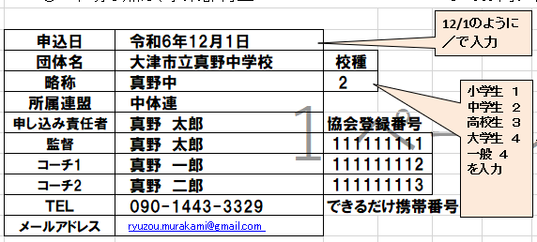
小学生 １
中学生 ２
高校生 ３
大学生 ４
一般 ４
を入力
申込日
団体名 |  | 校種
略称 | 真野中
所属連盟
申し込み責任者 |  | 協会登録番号
監督 |  |  | 1,000
コーチ1
コーチ2
ＴＥＬ |  | できるだけ携帯番号を
メールアドレス

入力後、参加数が一致しているか確認してください。
↓ クリックすると、入力シートに移動できます
参加料納入票
参加費受け票
シングルス名簿確認用一覧
ダブルス名簿
確認用一覧

Ａクラス 男子S
Ａクラス 女子S
Ａクラス 男子D
Ａクラス 女子D
 |  |  |  |  | 男子S | 男子D | 女子S | 女子D

 |  |  |  | Ａクラス | 0 | 0 | 0 | 0.5
Ｂクラス 男子S
Ｂクラス 女子S
Ｂクラス 男子D
Ｂクラス 女子D
 |  |  |  | Ｂクラス | 0 | 0 | 0 | 0
Ｃクラス 男子S
Ｃクラス 男子D
Ｃクラス 女子S
Ｃクラス 女子D
 |  |  |  | Ｃクラス | 0 | 0 | 0 | 0
Dクラス 男子S
Ｄクラス 男子D
Ｄクラス 女子S
Ｄクラス 女子D
 |  |  |  | Ｄクラス | 0 | 0 | 0 | 0

 |  |  |  | 計 | 0 | 0 | 0 | 0.5

